Sheet1
1.更新画面初期表示、
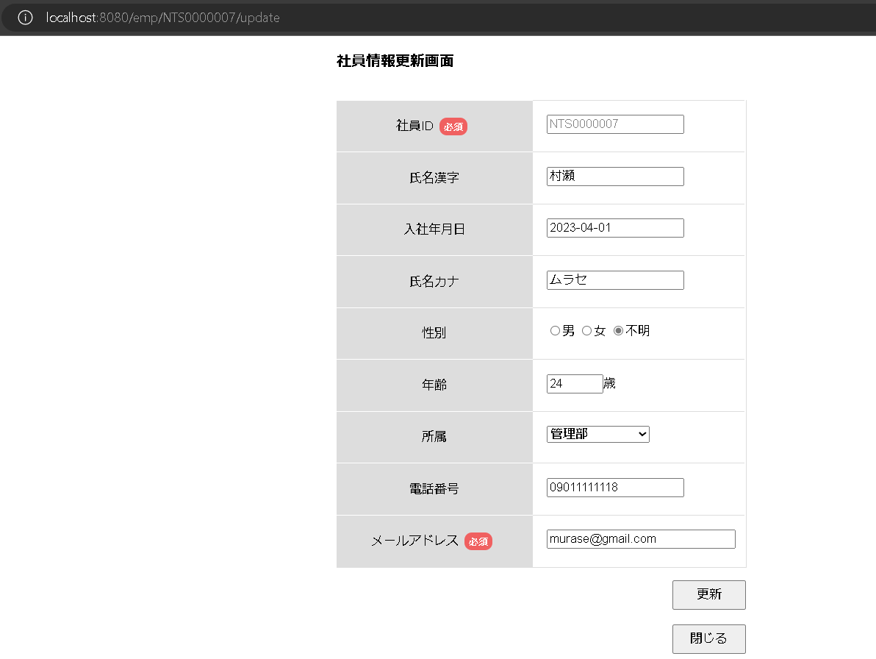

2、メールアドレス未入力の場合、更新ボタンを押した時。
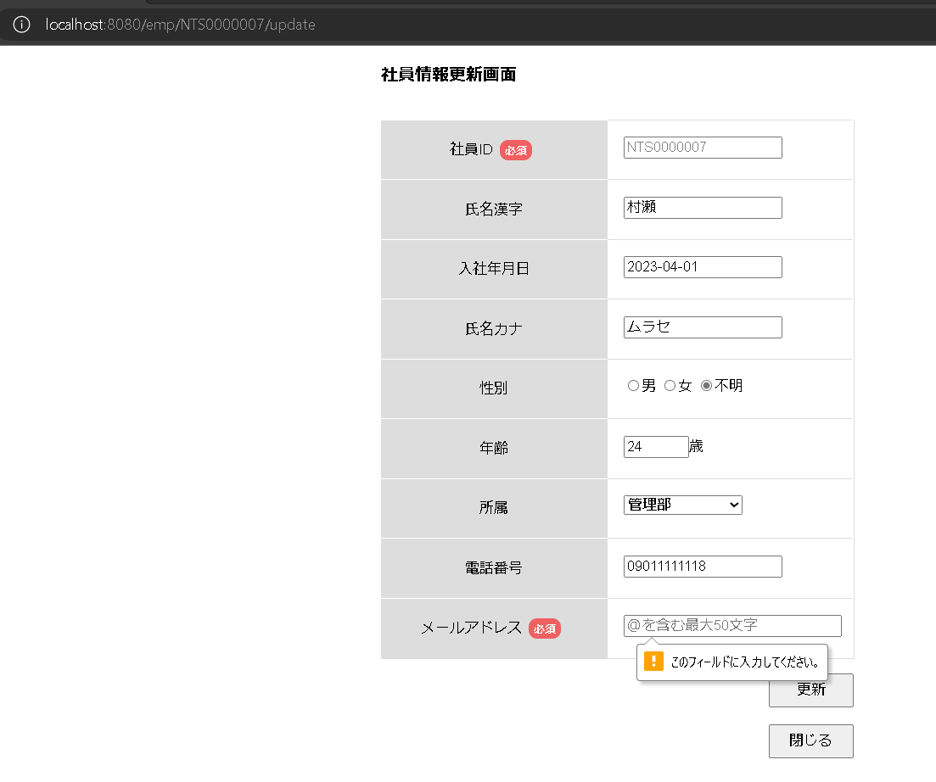
押下

3.メールアドレスが11111で入力された時、更新ボタンを押下。
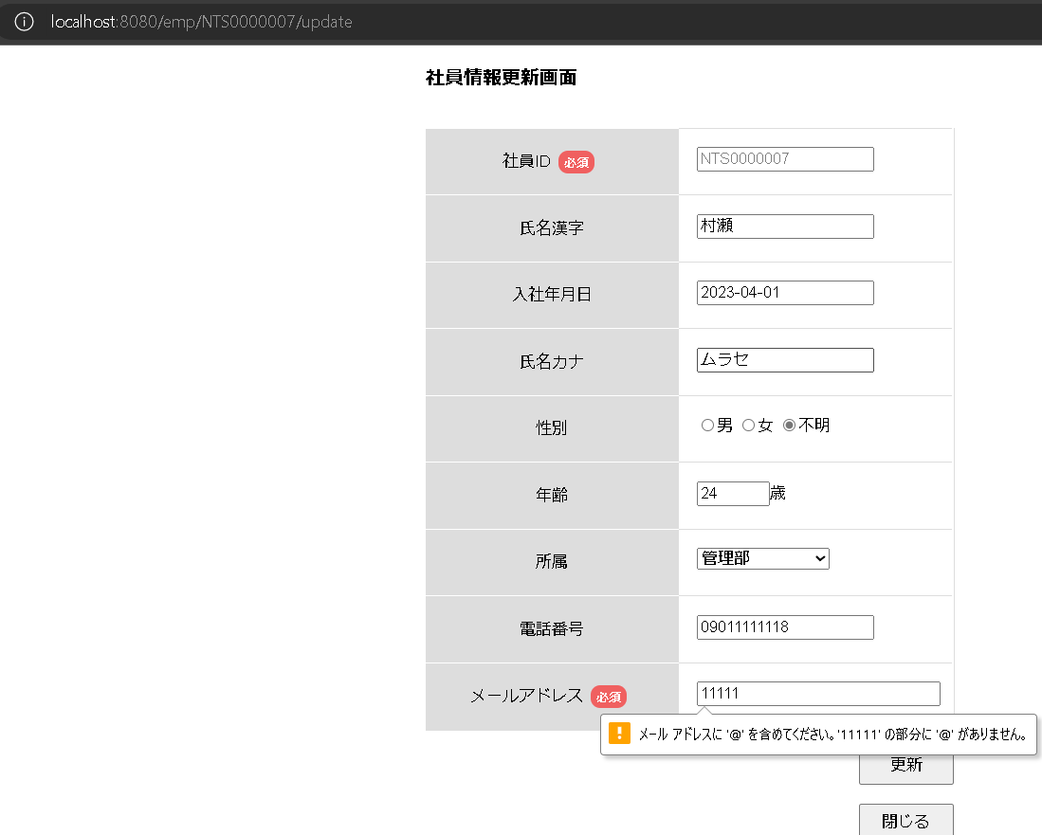
押下

４、入社年月日が2023/2/21で、更新ボタンを押下。
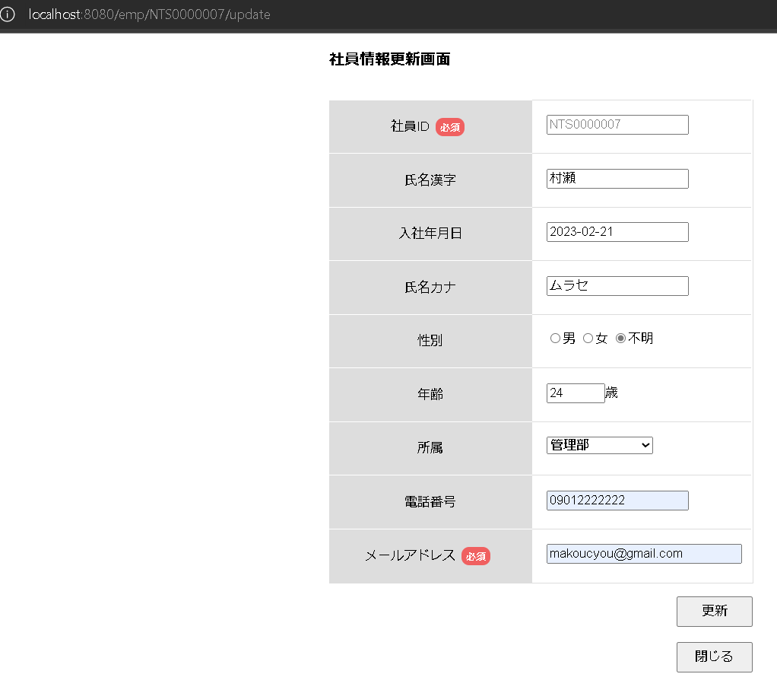
社員情報一覧画面へ遷移
押下

5、入社年月日が1900/2/21で、更新ボタンを押下。
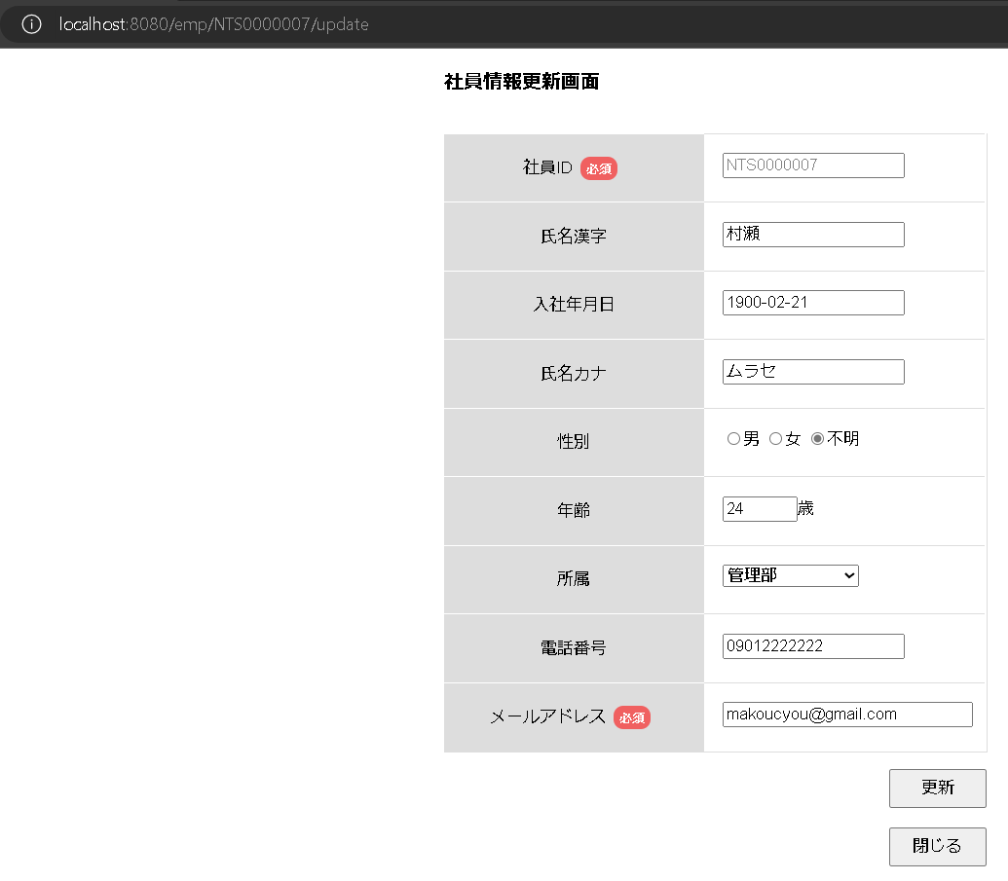
押下
社員情報一覧画面へ遷移

6、入社年月日が2900/2/21で、更新ボタンを押下。
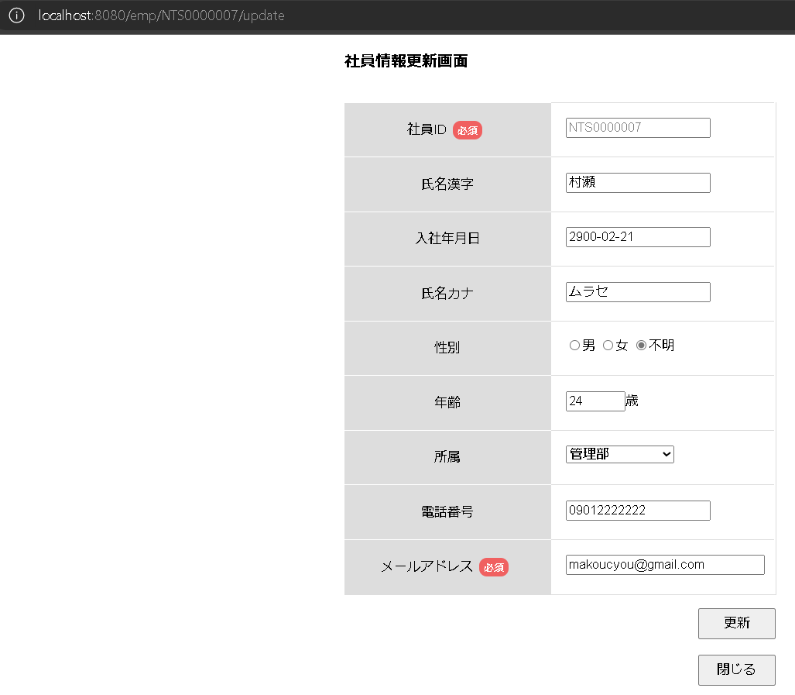
社員情報一覧画面へ遷移
押下

7、年齢を-10を入力して、更新ボタンを押下。
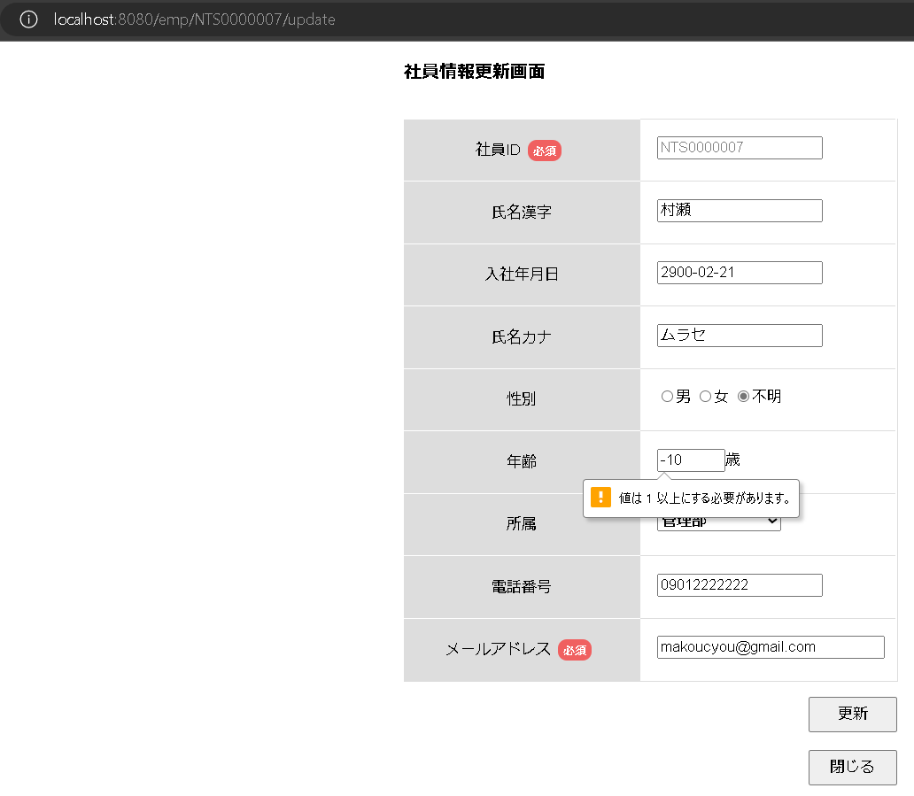
押下

８、電話番号が12345678901を入力して、更新ボタンを押下。
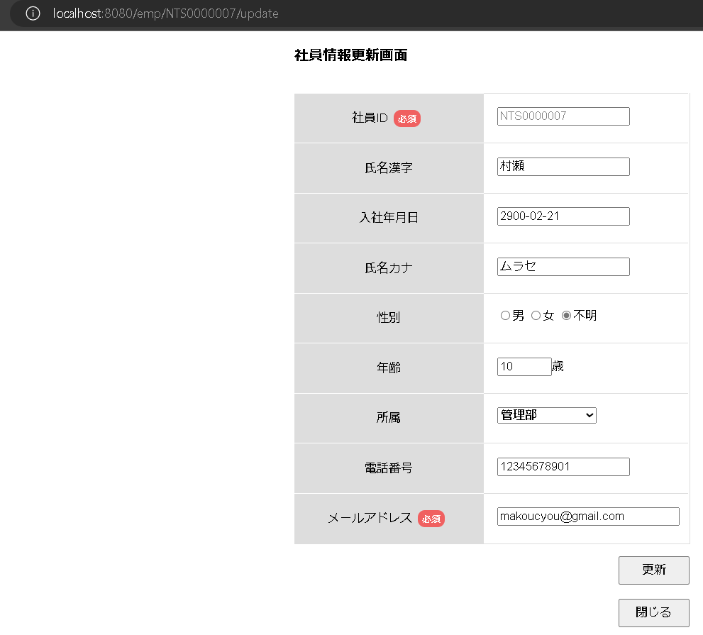
押下
社員情報一覧画面へ遷移

9、閉じるボタンを押下。
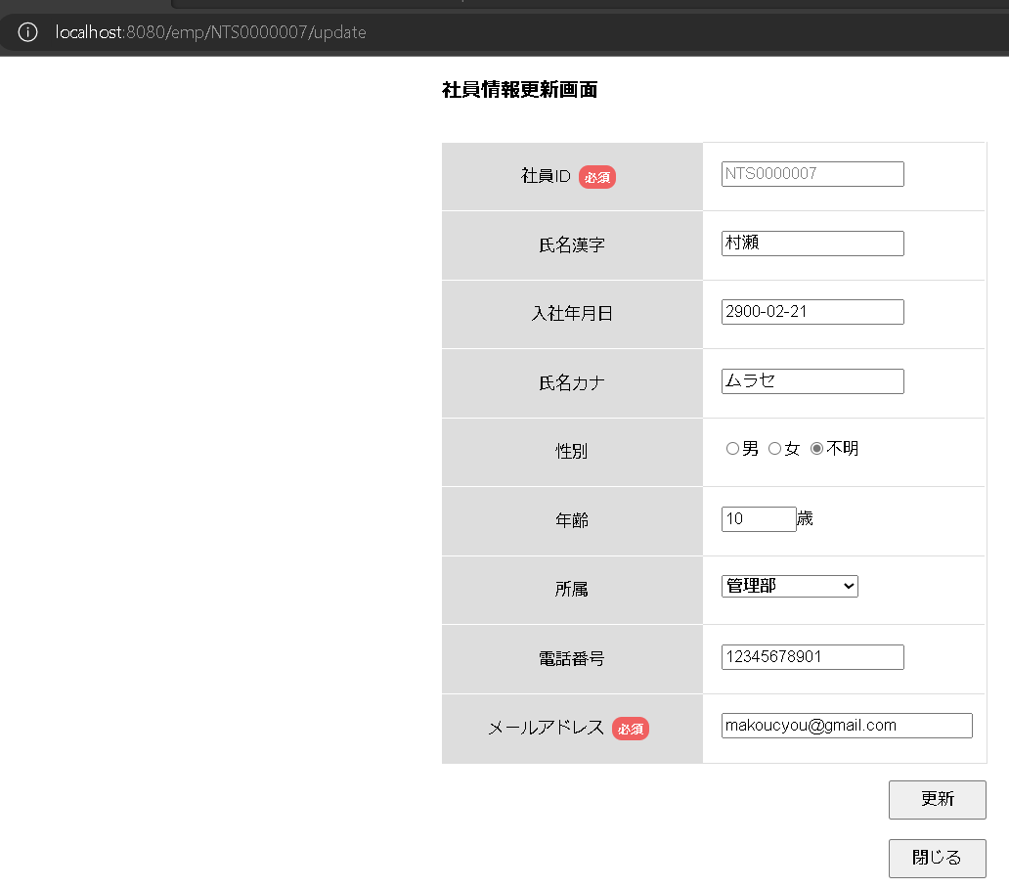
押下
社員情報一覧画面へ遷移

